方法
数据图表：商品综合能力分析
【任务要求】
将商品数据转化为图表
利用图表进行商品综合能力分析

【知识要点】
对比分析法：也叫比较分析，是将两个或两个以上有关联的指标进行对比，从数量上展示和说明这几个指标的规模大小、速度快慢、关系亲疏、水平高低等情况。
对比分析使用的场景一般有：竞争对手对比、目标与结果对比、不同时期对比、活动效果对比。
对比分析法的注意事项：指标的类型一致、计量单位一致、计算方式一致、内涵及延展可比、时间范围可比、整体性质可比。

【重要技能点】
正确制作雷达图

第一步：选择数据，插入雷达图
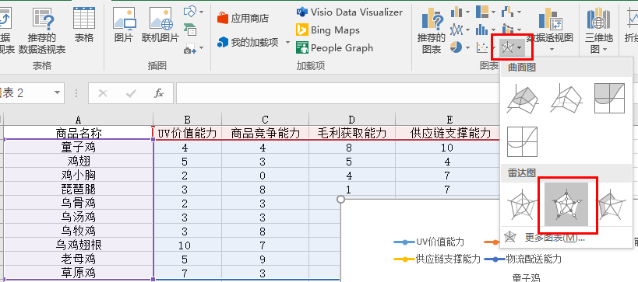
1、打开数据表，选中所有数据，在【插入】中找到雷达图，选择【带数据标记的雷达图】，点击插入；

第二步：美化图表，编辑标题
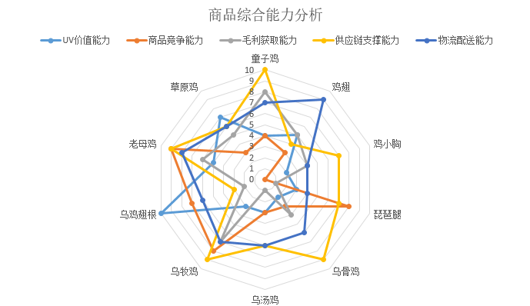

2、图表插入后进行优化，将图表标题重新编写，最后得到完整的图表。

【分析结论】
由上图可知，所有商品中童子鸡毛利率最高，可以作为利润款；乌鸡翅根的供应链支撑能力不足，需要进行优化。

